99
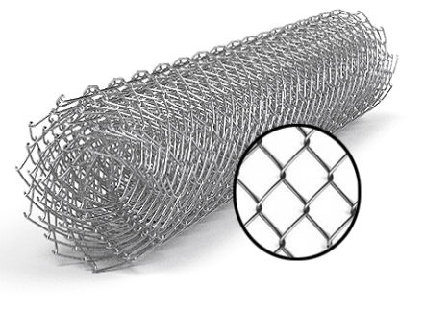
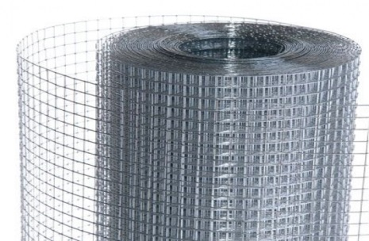
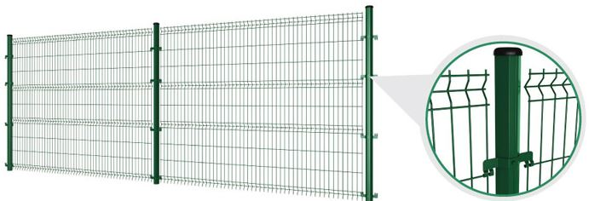
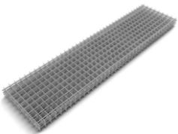
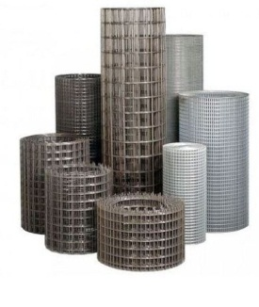
 |  |  |  |  |  |  |  |  |  | г.Харьков Ул.Енакиевская 8
Р/счет | 26005023148201 |  |  |  |  |  |  |  |  | Тел/моб. 067-577-52-84
Банк | «АЛЬФА-БАНК» |  |  |  |  |  |  |  |  | Тел/факс 057 757-18-55
МФО | 300346 |  |  |  |  |  |  |  |  | e-mail: ruslan.slpv@ukr.net
Код | 3073307615 |  |  |  |  |  |  |  |  | ochagh.com.ua
ИНН | 307330761 |  |  |  |  |  |  |  |  | С Ув. Руслан Иванович

Фізична особа-підприємець -Солопов Руслан Иванович
согласования договорной оптовой цены

Наименование продукции |  | Код УКТ ВЭД | наименование | Ø диаметр проволоки Мм |  | цена за тонну | цена за тонну | цена за тонну |  | цена за тонну
 |  |  | сетка кладочная ВР | 50х50 | 5*28 | Ø 2,35 | 2000х380 | 0.76 |  | 18.95
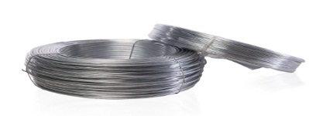

 |  |  |  | Проволока стальная низкоуглеродистая общего назначения
 |  |  |  | нормальной точности (ГОСТ 3282-74)
 |  |  | Наименование | Диаметр, мм | Отклонение, мм | Твёрдая |  | Термически обработанная
 |  |  |  |  |  | Чёрная | Оцинкованная | Чёрная |  | Оцинкованная
 |  |  | Бухта | 0.5 | -0,05+0,03 | 24550 | 26550 | 25550 |  | 27550
 |  |  | Бухта | 0.6 |  | 23550 | 25550 | 24550 |  | 27550
 |  |  | Бухта | 0.7 |  | 22550 | 24550 | 23550 |  | 26550
 |  |  | Бухта | 0.8 |  | 22050 | 24050 | 23050 |  | 25550
 |  |  | Бухта | 0.9 |  | 21550 | 23550 | 22550 |  | 25050
 |  |  | Бухта | 1 |  | 20550 | 22550 | 21550 |  | 24550
 |  |  | Бухта | 1.1 |  | 20050 | 22050 | 21050 |  | 23550
 |  |  | Бухта | 1.2 |  | 18550 | 20550 | 19550 |  | 23050
 |  |  | Бухта | 1.3 |  | 18400 | 20400 | 19400 |  | 21550
 |  |  | Бухта | 1.4 |  | 18100 | 20100 | 19100 |  | 21400
 |  |  | Бухта | 1.5 |  | 18000 | 20000 | 19000 |  | 21100
 |  |  | Бухта | 1.6 |  | 18000 | 20000 | 19000 |  | 21000
 |  |  | Бухта | 1.7 |  | 17500 | 19500 | 18500 |  | 21000
 |  |  | Бухта | 1.8 |  | 17500 | 19500 | 18500 |  | 20500
 |  |  | Бухта | 1.9 |  | 17200 | 19200 | 18200 |  | 20500
 |  |  | Бухта | 2 | -0,05+0,03 | 17200 | 19200 | 18200 |  | 20200
 |  |  | Бухта | 2.2 |  | 16850 | 18850 | 17850 |  | 20200
 |  |  | Бухта | 2.5 |  | 16700 | 18700 | 17700 |  | 19850
 |  |  | Бухта | 2.8 |  | 16450 | 18450 | 17450 |  | 19700
 |  |  | Бухта | 3 |  | 16450 | 18450 | 17450 |  | 19450
 |  |  | Бухта | 3.2 |  | 16450 | 18450 | 17450 |  | 19450
 |  |  | Бухта | 3.5 |  | 16250 | 18250 | 17250 |  | 19450
 |  |  | Бухта | 3.8 |  | 16250 | 18250 | 17250 |  | 19250
 |  |  | Бухта | 4 |  | 16250 | 18250 | 17250 |  | 19250
 |  |  | Бухта | 5 |  | 16250
 |  |  |  | Арматура трехгранная холоднотянутая В500С
 |  |  |  | 2.5 |  |  | 18950 |  |  | 16950
 |  |  |  | 2.8 |  |  | 18850 |  |  | 16850
 |  |  |  | 3 |  | Пруток 2-6м | 18650 |  |  | 16650
 |  |  |  | 3.2 | -0,05+0,03 |  | 18550 |  | Бухта 400- 550кг | 16550
 |  |  |  | 3.5 |  |  | 18350 |  |  | 16350
 |  |  |  | 3.8 |  |  | 18350 |  |  | 16350
 |  |  |  | 4 |  |  | 18350 |  |  | 16350

